Definition & Research Plan
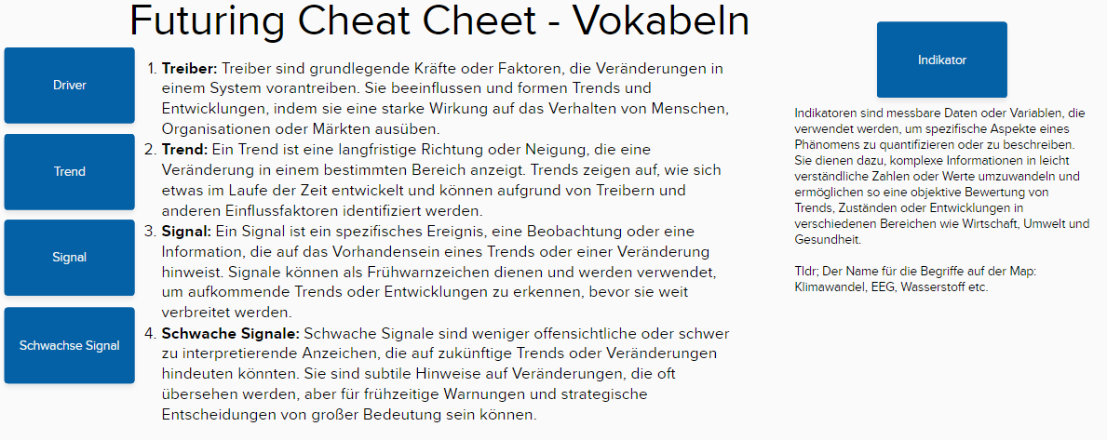
Research Plan | Scanning Timeline: 04.10-11.10
Plan your foresight research ! | whats your starting poinbt and objective ?

Theme | Geography | Year
Zukunft der Regionalen Energieversorger in der digitalen Ära: Dezentrale Energieproduktion und ihre Auswirkungen auf die Rolle der EVU in Deutschland bis 2050 | Worldwide | 2040

Perspective | Scope
Perspective would narrow our scope, so we will skip that part for now Indikatoren_Researchplan_ 100 Story Points = 50h | Our scope should lay on trends within the upcoming 5-17 years. Futhermore we shall have the natural strenght of local energy suppliers in mind, like: local distribution of water, electricity, gas, commication (glass fiber) and service provider (e.g. solar roofs, e-mobility, energy certificate, internet provider). DONT FORGET THE CUSTOMER OF THE ENERGY SUPPLIERS E.G. We also develope the Future of the Comsumer so we can see what he needs

Objective
Beispiel Objectives; dienen hier als Leitfragenbeispiele! Wie wird sich das gesellschaftliche Bewusstsein über erneuerbare Energien und Umweltschutz auf die Einstellung der Menschen gegenüber den EVU auswirken? Welche sozialen Erwartungen und Bedürfnisse werden an EVU in einer dezentralisierten Energieproduktionslandschaft gestellt? Welche Auswirkungen haben Veränderungen in der Energieproduktion auf die Preise für Energie und wie können EVU darauf reagieren? Wie könnten sich politische Entscheidungen und Regulierungen auf die Geschäftspraktiken und den Wettbewerb innerhalb der Energiebranche auswirken?

Biases and assumptions
Als gemischte Gruppe von Studierenden unterschiedlichen Alters und mit unterschiedlichen akademischen und beruflichen Hintergründen repräsentieren wir eine moderne und vielfältige Gesellschaft. Unsere verschiedenen Hintergründe bringen unterschiedliche Perspektiven und Lebenserfahrungen mit sich, die unser Denken und unsere Herangehensweise beeinflussen. Die Biases können im zweiten Research Plan besser beschrieben werden. Zurzeit scheint das Team offen zu sein.

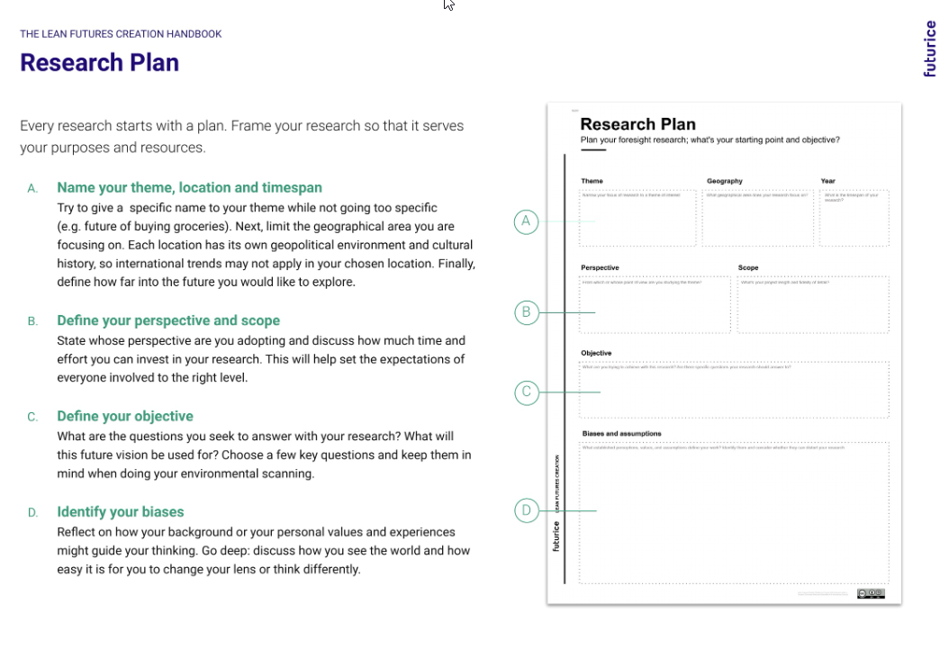

 |  |  | Impact - Skala |  | Certainty - Skala
 |  |  | 1 | Neutral | 0 | Not certain at all
 |  |  | 2 | weak | 1 | Very uncertain

 |  |  | 3 | moderate | 2 | Slightly uncertain
 |  |  | 4 | high | 3 | Fairly certain
 |  |  | 5 | very high | 4 | Very certain
 |  |  |  |  | 5 | Absolutely certain

